Invulinstructie

Op het tabblad "KML" kun je een beoordeling geven over de leveranciersprestaties.
Raapleeg het contract, de offerte, het Programma van Eisen en een evenutele SLA erbij voor de gemaakte afspraken.

Het formulier is ingedeeld in hoofdrubrieken. De onderwerpen van de hoofdrubrieken pas je zelf aan aan de aard en inhoud van de overeenkomst.

Per hoofdrubriek zijn deelonderwerpen benoemd. Deze haal je veelal uit het PvE, bestek, contract of de offerte. Je kunt hier zelf regels aan toevoegen als je een deelonderwerp mist of verwijderen als iets niet relevant is. Het beste doe je dit door een regel te kopieëren, de formules worden dan meegekopieerd.
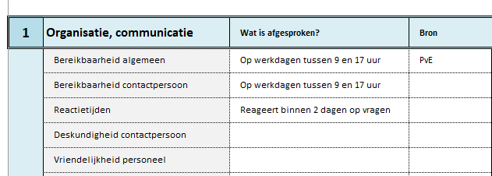
Vervolgens geef je per deelonderwerp je waardering aan door in kolom G op de pijl te klikken en een waardering te kiezen. Volddoet de leverancier aan de verwachting? Dan kies je 'goed'. Het formulier rekent automatisch het aantal punten en de gemiddelde score op basis van de waardering. In kolom F kun je een toelichting geven over je oordeel.

